Kiểm định giả thuyết
KIỂM ĐỊNH GIẢ THUYẾT |  |  |  | KIỂM ĐỊNH TỶ LỆ |  |  |  |  | ƯỚC LƯỢNG KHOẢNG CHO KÌ VỌNG
 |  |  |  | n | 200 | m | 17 |  | Trung bình mẫu | x | 11.886
INPUT | Trung bình mẫu | X | 98.00 | Tỷ lệ | f = m/n | 0.09 |  |  | Độ lệch chuẩn | o-/s | 5.400
 | Kỳ vọng | ,u | 99.00 | Xác suất gốc | Po | 0.08 |  |  | đã tra bảng | u/t | 1.960
 | Độ lệch chuẩn | S/o- | 2.00 | Số lượng mẫu | n | 200.00 |  |  | Số lượng | n | 64.00 | 8.0000 | căn
 | Số lượng mẫu | n | 9.00 |  |  |  |  |  | Sai số | 3 ngược
 |  |  |  |  |  |  |  |  | sai số của ước lượng |  | e nguoc | 1.323
OUTPUT | PP Chuẩn | -1.5000 |  | PP Chuẩn | 0.2606 |  |  |  | Khoảng tin cậy trái | 10.5634
 | PP Student | -1.5000 |  | PP Student | -1.5000 |  |  |  | Khoảng tin cậy phải | 13.2094
 |  |  |  |  |  |  |  |  | Khối lượng mẫu cần | #DIV/0!
SO SÁNH 2 KỲ VỌNG |  |  |  | SO SÁNH 2 TỶ LỆ
 |  |  |  | bé |  | lớn |  |  | ƯỚC LƯỢNG CHO KHOẢNG TỶ LỆ/ XS
INPUT | Trung bình mẫu 1 | X | 89.70 | m1 | 132.00 | n1 | 600.00 |  | n | 5.00 | m | 1.00
 | Trung bình mẫu 2 | Y | 91.50 | m2 | 91.00 | n2 | 400.00 |  | Tỷ lệ | f | 0.2000 |  | 0.0320
 | Số lượng mẫu 1 | n1 | 15.00 | Tỷ lệ 1 | f1 | 0.22 |  |  | Số lượng | n | 5.00 | u(1-a/2) | 0.1789
 | Số lượng mẫu 2 | n2 | 18.00 | Tỷ lệ 2 | f2 | 0.23 |  |  | Đã tra bảng | u/t | 1.96
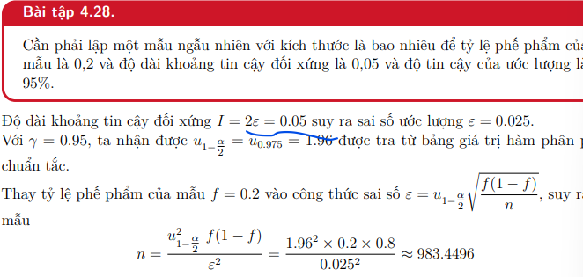
 | Độ lệch chuẩn 1 | S/o- | 1.50 | Tỷ lệ trung bình | f | 0.22 |  |  | Sai số | 3 ngược | 0.025
 | Độ lệch chuẩn 2 | S/o- | 1.30 | Số lượng mẫu 1 | n1 | 600.00
 |  |  |  | Số lượng mẫu 2 | n2 | 400.00 |  | 0.0007219625 | Khoảng tin cậy trái | -0.1506
OUTPUT | PP Chuẩn | -3.6448 |  |  |  |  |  | 0.026869359873 | Khoảng tin cậy phải | 0.5506
 | PP Student | -3.6938 |  | PP Chuẩn | -0.2791 |  |  |  | Khối lượng mẫu cần | 983.4496

 |  |  |  |  |  |  |  |  |  | u(1-a) | 1.65
 |  |  |  |  |  |  |  |  | Tối thiểu là tin cậy trái | -0.0952 |  | (a:1)
 |  |  |  |  |  |  |  |  | Tối đa là tin cậy phải | 0.4952 |  | (0:a)

